Tracker Develop.
🗂️진폭 체크 하는 방법(기존 ver) | 📱진폭 자동 기록 프로그램(26.06.02 개발완료 후 수정사항 필요 시 수정중) |  | ☁️진폭 자동 기록 프로그램 — 클라우드 버전 (26.07.26 업그레이드 완료) |  | 🧠 진폭 자동화 기록 프로그램 — Slack 알림 버전 (26.08.26 업그레이드 완료) | 🧠 진폭 자동화 기록 프로그램 — Slack 알림 버전 (26.08.31 업그레이드 완료)
 |  |  |  |  |  | 기록시작일 : 2026.08.27 화요일부터 자동 기록 시작 (26.08.02부터 GitHub Actions 클라우드로 전환)
1) 하나 HTS 로그인(anjaein / dkswodls11!! 안재인11!!) | 기록시작일 : 2026.06.02 화요일부터 자동 기록 시작(중간 중간 오류 발견하여 수정중) |  | 기록시작일 : 2026.06.02 화요일부터 자동 기록 시작 (26.07.26부터 GitHub Actions 클라우드로 전환, 노트북 상시 실행 불필요) |  | 기록시작일 : 2026.08.27 화요일부터 자동 기록 시작 (26.08.02부터 GitHub Actions 클라우드로 전환)
💡 Tip, 진폭 입력 순서(나스닥 > 오일 > 골드 > 천연가스 > 구리 > 유로 > 엔화) |  |  |  |  |  | ⏰ 진폭 자동 기록 스케줄 (5개 → 7개로 확대, 오전 시간대 신규 추가)
 | 클라이언트 ID | 131203828530-v9610cm7b6tma0ku0ttktarvhfuf7k9v.apps.googleusercontent.com | 📂 저장소 위치 | [Github] | ⏰ 진폭 자동 기록 스케줄 (4개 → 5개로 확대) | 아시아장초반 : 09:00 KST (신규 — 그날 첫 체크포인트, 비교 없이 값만 기록)
2) Trading Finace OS > 진폭로 이동 | 클라이언트 보안 비밀번호 | 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 | 파일구조 > .github/workflows/(스케줄 설정), incoming/(엑셀 업로드용), imported/(처리완료 보관), 나머지 .py 파일들 |  | 아시아장중 : 12:00 KST (신규 — 오전 중 급변동 캐치용) | 아시아장중반 : 10:30 KST (신규 — 아시아장초반 대비 화살표 비교 시작)
- 날짜 단축키 > Ctrl + ; |  |  |  |  | 아시아장 마감 전 : 15:20 KST | 아시아장중 : 12:00 KST
- 체크시간 단축키 > Ctrl + Shift + ; | 📂 프로그램 설치 방법 |  | 🔈 실행 방법 |  | 유럽장 개장 전 : 15:55 KST | 아시아장 마감 전 : 15:20 KST
> 날짜와 체크시간 입력 하면 바로 어플(캘린더)에서 확인 가능! | - 필수 설치 프로그램 : Python 3.9 32bit 설치 필요 → pip install -r requirements.txt |  | 별도 실행 불필요 — GitHub이 정해진 시각마다 자동으로 서버를 켜서 실행하고 꺼짐 |  | 유럽장 마감 & 미장 전 : 22:25 KST (서머타임) / 23:25 KST (겨울) | 유럽장 개장 전 : 15:55 KST
 | futures_tracker 폴더 전체 그대로 PC 저장 (client_secret.json, token.pickle 포함) |  | 수동 테스트: 저장소 → Actions 탭 → 원하는 워크플로 선택 → Run workflow |  | 미장 마감 : 다음날 05:05 KST (서머) / 06:05 KST (겨울) | 유럽장 마감 & 미장 전 : 22:25 KST (서머타임) / 23:25 KST (겨울)
 | token.pickle이 유효하면 재로그인 없이 바로 작동, 만료됐으면 최초 1회 구글 로그인 창 뜸 (같은 구글 계정 권한 사용) |  |  |  | ※ 하루 기준 시각을 자정 → 07:00(서머)/08:00(겨울)로 수정 — CME 거래소 실제 세션 리셋 시각과 일치시킴 (기존 자정 기준은 전날 심야 변동폭이 오늘 걸로 섞이는 오차 있었음) | 미장 마감 : 다음날 05:05 KST (서머) / 06:05 KST (겨울)
 | ⚠️ 노트북이 절전모드 들어가면 스케줄러도 멈추니, 절전모드 해제 설정 확인 필요 (Keep-Alive는 마우스만 움직여줄 뿐 절전모드 자체는 못 막음) |  | ⏰ 진폭 자동 기록 스케줄 |  |  | ※ 09:00/10:30 신규 추가 도중 발견된 버그 수정: 화살표 비교 기준이 "시트에 기록된 순서"로 잘못 판단되고 있어서, 09:00 알림이 엉뚱하게 전날 15:55와 비교되는 오류가 있었음 → "스케줄 시간순"으로 정확히 매칭하도록 수정. 미장마감 최종 비교도 항상 그날 아시아장초반(09:00) 대비로 정확히 비교되도록 함께 수정.
 |  |  | 파일위치 > .github/workflows/checkpoints.yml |  | 📰 경제발표 자동 기록 (대상 4종 → 10종으로 확대)
 | 🔈프로그램 실행 방법 |  | 아시아장 마감 전 : 15:20 KST |  | 기록 : 신규실업수당 / 비농업고용지수(금요일) / 기준금리·금리결정 / CPI·소비자물가 / PCE / PPI / ISM PMI / 소매판매 / FOMC / 파월 연설 | 📰 경제발표 자동 기록 (대상 10종 그대로 + 소스 2개 지원으로 확대)
 | [자동] 시작 > CMD > cd C:\Users\user\Downloads\futures_tracker > python main.py |  | 유럽장 개장 전 : 15:55 KST |  | 타이밍 : 발표 10분 전 예고 + 발표 5분 전 + 발표 5분 후 (기존 2단계 → 3단계로 확대) | 기록 : 신규실업수당 / 비농업고용지수(금요일) / 기준금리·금리결정 / CPI·소비자물가 / PCE / PPI / ISM PMI / 소매판매 / FOMC / 파월 연설
 | [수동] 시작 > CMD > cd C:\Users\user\Downloads\futures_tracker > python main.py manual |  | 유럽장 마감 & 미장 전 : 22:25 KST (서머타임) / 23:25 KST (겨울) |  |  | 타이밍 : 발표 10분 전 예고 + 발표 5분 전 + 발표 5분 후 (3단계)
 | ※ 켜두기만 하면 끝 — 경제발표 중요한 날(신규실업수당/CPI/FOMC 등)이어도 별도 조작 없이 자동으로 발표 5분 전·후 진폭까지 기록됨 |  | 미장 마감 : 다음날 05:05 KST (서머) / 06:05 KST (겨울) |  | 🔔 Slack 알림 (신규 — 채널 3개로 자동 분리 발송) | 소스 확장(신규) : 하나HTS(.xlsx) 로그인 문제로 영웅문(키움 HTS)에서 받은 파일로 전환 → 영웅문 파일(진짜 엑셀이 아니라 HTML을 .xls로 저장한 포맷)도 자동으로 인식·파싱하도록 수정. 발표월 표기(분기→월), 날짜 포맷(연도 없는 MM-DD), 국가명 위치가 하나HTS와 달라서 각각 자동 보정 로직 추가. 두 소스 파일을 섞어서 업로드해도 자동 판별해서 처리됨.
 |  |  | 금요일 밤 마감분도 토요일 새벽에 정상 기록됨 (일요일만 스킵) |  | #economic-presentation (경제발표 전용 예고 채널) | 그 외 수정 : .xls 확장자 인식 안 되던 워크플로 트리거 버그 수정 / imported 폴더에 같은 이름 파일 있으면 에러로 실패하던 것 → 자동으로 타임스탬프 붙여 저장하도록 수정
 | ⏰ 진폭 자동 기록 스케줄 |  |  |  | - 당일 오후 3시 : 그날 예정된 경제발표 전체 일정 미리 안내 | 실제 반영 : 영웅문 8월·9월 파일 처리해서 75건 신규 추가 확인(8월 49건 + 9월 26건)
 | 아시아장 마감 전 : 15:20 KST |  | 📰 경제발표 자동 기록 |  | - 중요 경제발표 10분 전 / 5분 전 / 1분 전 : 발표명 + 발표시각 포함한 예고 알림 (3단계)
 | 유럽장 개장 전 : 15:55 KST |  | 파일위치 > .github/workflows/economic_check.yml, 5분마다 자동 체크 |  | - 발표 20분 후 : 발표 전 대비 후 진폭 비교 알람 (경제발표 전용 내용이라 #futures-tracker로는 안 감) | 📊 진폭_일일요약 탭 신설 (신규, 구글 시트)
3) 하나 HTS > [0430] 해외선물옵션 클릭주문 > 진폭 확인 | 유럽장 마감 & 미장 전 : 22:25 KST (서머타임) / 23:25 KST (겨울) |  | 기록 : 신규실업수당(매주) / 비농업고용지수(금요일) / 기준금리·금리결정 / CPI·소비자물가 |  |  | 기존엔 미장마감 때 "아시아장초반 대비 최종 변동" 비교가 Slack으로만 발송됐는데, Slack 메시지는 3개월 지나면 자동 삭제되는 문제가 있었음
💡 Tip, 진폭 입력 순서(나스닥 > 오일 > 골드 > 천연가스 > 구리 > 유로 > 엔화) | 미장 마감 : 다음날 05:05 KST (서머) / 06:05 KST (겨울) |  | 타이밍 : 발표 5분 전 + 발표 5분 후 자동 기록 |  | #futures-tracker (진폭이 실제로 기록될 때마다 오는 채널) | → 스프레드시트에 "진폭_일일요약" 탭을 새로 만들어서, 매일 미장마감 시점마다 날짜 + 종목별(나스닥/오일/골드/천연가스/구리/유로/엔화) 시가·종가·변동을 자동으로 한 줄씩 영구 기록하도록 함 (총 22열)
> 나스닥(MNQ) 입력 후, 빨간색 체크표시된 거 누르면 오일(CLM) 오일이 앞으로 오면 골드(GC) 순서로 하면 편함! | 금요일 밤 마감분도 토요일 새벽에 정상 기록됨 (일요일만 스킵) |  | 진폭 시트 내 비고(K열) 표시 : 미국_[발표명]전 / 미국[발표명]후 |  | - 체크포인트 5개(아시아장중 12:00 / 아시아마감전 15:20 / 유럽개장전 15:55 / 미장전 22:25(서머)·23:25(겨울) / 미장후 05:05(서머)·06:05(겨울)) 기록마다 : 종목별 값 + 직전 대비 화살표▲▼ (그날 첫 체크포인트인 아시아장중은 비교 없이 값만) | 탭 위치 : 스프레드시트 하단, "진폭" 탭과 "Finance" 탭 사이
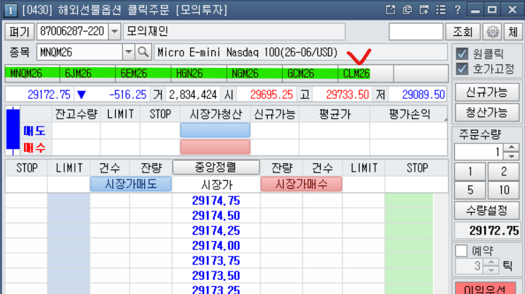
 |  |  | 같은 시각에 여러 지표 동시 발표 시 1건으로 묶어서 기록 (예: CPI 관련 6개 → "미국...등 6건_전") |  | - 중요 경제발표 전(5분전) / 후(5분후) 기록 완료 후 : 기록된 진폭 발송 ("후"는 "전" 대비 화살표 표시) | Slack 알림은 기존과 동일하게 그대로 옴 — 시트 기록은 추가되는 것 (이중 안전장치)
 | 📰 경제발표 자동 기록 |  |  |  | - 하루 마감 요약 : 미장마감 기록 직후, 아시아장중 대비 최종 진폭 1회 요약
 | 기록 : 신규실업수당(매주) / 비농업고용지수(금요일) / 기준금리·금리결정 / CPI·소비자물가 |  | 📂 경제지표 엑셀 자동 업로드 |  | - 완전휴장일 당일 안내 (휴일별 인사말 포함) | 🔔 Slack 알림 (채널 3개로 자동 분리 발송)
 | 타이밍 : 발표 5분 전 + 발표 5분 후 자동 기록 (프로그램만 켜져 있으면 자동) |  | 파일위치 > .github/workflows/import_excel.yml |  | - "지금 기준" 스냅샷 수동 조회 시 (Actions → mode: snapshot 실행할 때마다) | #economic-presentation (경제발표 전용 예고 채널)
 | 진폭 시트 내 비고(K열) 표시 : 미국_[발표명]전 / 미국[발표명]_후 |  | 저장소 incoming/ 폴더에 .xlsx 드래그 업로드 → 커밋하면 즉시 자동 처리
 |  |  | 미국 지표만 필터 → 중복 제외(날짜/시간/발표명 정규화 비교) → 자동 반영 |  | #trading-notify (운영/문제 확인용 채널) | 당일 오후 3시 : 그날 예정된 경제발표 전체 일정 미리 안내
 | 📂 경제지표 엑셀 자동 업로드 |  | 처리 완료 파일은 imported/ 폴더로 자동 이동 (재처리 방지) |  | - 특정 종목 데이터 누락 시 | 중요 경제발표 10분 전 / 5분 전 / 1분 전 : 발표명 + 발표시각 포함한 예고 알림 (3단계)
 | futures_tracker 폴더에 .xlsx 넣기만 하면 5분 이내 자동 감지 → 미국 지표만 필터 → 중복 제외 후 자동 반영 |  |  |  | - 월물(계약월) 자동 롤오버 감지 시 | 발표 20분 후 : 발표 전 대비 후 진폭 비교 알람
 | 처리 완료 파일은 imported_excel/ 폴더로 자동 이동 (재처리 방지) |  | 🚨 매달 확인 필요 — 월물 코드 |  | - 값이 3회 이상 연속 동일(이상징후) 감지 시 | #futures-tracker (진폭이 실제로 기록될 때마다 오는 채널)
 |  |  | 저장소 → yahoo_data.py → 웹에서 직접 Edit (VS Code나 노트북 불필요) |  | - 프로그램 실행 중 오류 발생 시 | 체크포인트 7개 기록마다 : 종목별 값 + 직전 대비 화살표▲▼ (그날 첫 체크포인트인 아시아장초반은 비교 없이 값만)
 | 🚨 매달 확인 필요 — 월물 코드 |  | 골드 : ("GCQ26.CMX", None), |  | - 완전휴장일 당일 안내(참고용, #futures-tracker와 동시 발송) + 전날 예고("내일은 휴장이라 기록 없어요") | 중요 경제발표 전(5분전) / 후(5분후) 기록 완료 후 : 기록된 진폭 발송
 | VS Code : yahoo_data.py |  | 구리 : ("HGU26.CMX", None), |  | - 하드코딩 목록에 없는데 전종목 무변동 감지 시 확인 요청 알림 (예상 못한 휴장 대비 백업 안전장치) | 하루 마감 요약 : 미장마감 기록 직후, 아시아장초반 대비 최종 진폭 1회 요약 (+ 진폭_일일요약 탭에도 동시 기록, 신규)
 | 골드 : ("GCQ26.CMX", None), |  | ※ 나머지 종목(나스닥/오일/천연가스/유로/엔화)도 만기 임박 시 월물 코드 갱신 필요 |  | - 매년 12/1 · 12/15 · 12/28, 다음해 CME 휴장일 캘린더 갱신 리마인더 3회 | 완전휴장일 당일 안내 / "지금 기준" 스냅샷 수동 조회 시
 | 구리 : ("HGU26.CMX", None), |  | ※ 클라우드 전환으로 팝업 알림 기능은 제거됨 — 매달 25일 직접 확인 필요 |  |  | #trading-notify (운영/문제 확인용 채널)
 | ※ 나머지 종목(나스닥/오일/천연가스/유로/엔화)도 만기 임박 시 월물 코드 갱신 필요 |  |  |  |  | 특정 종목 데이터 누락 / 월물 자동 롤오버 감지 / 프로그램 오류 발생 시
 |  |  | 🔑 인증 정보 관리 |  |  | 값이 3회 이상 연속 동일(이상징후) 감지 시 → 단, 그 3번이 전부 아시아장(아시아장초반~아시아마감전, 4개 체크포인트) 안에서만 반복된 경우는 알림 생략(신규 — 아시아장은 원래 잔잔한 시간대라 자연스러운 반복으로 판단). 유럽장/미장/미장마감이 하나라도 섞여서 반복되면 예전처럼 무조건 알림.
 | 🔔 팝업 알림 기능 |  | 구글 인증: GitHub 저장소 Settings → Secrets → GOOGLE_TOKEN_B64로 관리 |  |  | 완전휴장일 당일/전날 안내, 예상 못한 휴장 백업 알림, 연말 캘린더 갱신 리마인더(12/1·12/15·12/28)
 | 서머타임 ↔ 겨울시간 전환 시 → Windows 팝업창으로 자동 알림 (스케줄은 알아서 재조정됨, 확인용) |  | OAuth 게시 상태: 프로덕션 단계 확인 완료 → refresh token 7일 만료 문제 없음, 안정적으로 유지됨
4) 구리, 유로, 엔화 진폭 체크 방법 | 매월 25일부터 → 골드/구리 월물 코드 확인하라고 팝업창 알림 (실행 시 + 매일 자정) |  | 만약 언젠가 진짜 만료되면: 노트북에서 재인증 후 base64 재변환 → Secret 값 갱신 |  |  | 🎌 완전휴장일 자동 처리
구리 (고) 6.5870 (저) 6.2680 > 587-268 = 진폭 319 |  |  |  |  |  | 2026년 등록 : 신정(1/1) / 굿프라이데이(4/3) / 추수감사절(11/26) / 크리스마스(12/25)
 |  |  | ⚠️ 현재 한계 |  |  | 등록된 날은 7개 체크포인트 전부 기록 스킵, 당일/전날 Slack 안내 자동 발송
 |  |  | 미국 공휴일(추수감사절 등) 자동 감지 안 됨 — 평일이면 그냥 실행됨 (휴장일엔 진폭이 0에 가깝게 찍힐 수 있음) |  |  | ※ 2027년 이후 날짜 미등록 (연말 리마인더로 그때그때 등록 예정), 조기종료일은 아직 미처리
 |  |  | 경제발표 원본 엑셀 파일 자체는 여전히 사람이 다운로드해서 incoming/에 올려야 함
 |  |  |  |  |  | 🚨 월물 코드 — 거래량 기반 자동 보정
 |  |  |  |  |  | 날짜 기반 계산값과 다음 월물의 실제 거래량을 비교해서 자동 전환 (완전 자동은 아니라 심볼 이상 시 확인 권장)

 |  |  |  |  |  | 🔈 실행 지연 문제 해결 — cron-job.org 연동 (15분마다 직접 실행 요청, 기존 5분 스케줄은 백업 유지)
 |  |  |  |  | 🎌 완전휴장일 자동 처리 (신규)
 |  |  |  |  | 2026년 등록 : 신정(1/1) / 굿프라이데이(4/3) / 추수감사절(11/26) / 크리스마스(12/25) — CME 공식 페이지 기준 | 🔈 "지금 기준" 실시간 진폭 즉시 확인 기능 (Actions → mode: snapshot, 시트엔 기록 안 되는 순수 조회용)
 |  |  |  |  | 등록된 날은 5개 체크포인트 전부 기록 스킵, 당일/전날 Slack 안내 자동 발송(휴일별 인사말 포함)
 |  |  |  |  | ※ 목록에 없는 날 전종목 무변동 감지 시 "예상 못한 휴장일 수도 있다"는 확인 알림 별도 발송 (백업 안전장치) | 🔑 인증 정보 관리
 |  |  |  |  | ※ 2027년 이후 날짜는 연말 리마인더 받으면 그때그때 등록 필요 | Slack 웹훅 3개 + ntfy 토픽 → GitHub Secrets 관리
유로 (고) 1.16870 (저) 1.16325 > 687-632 = 진폭 55 |  |  |  |  | ※ 조기종료일(추수감사절 다음날 등)은 아직 미처리 — 정상 기록으로 남음
 |  |  |  |  |  | 🔍 진행 중 — 경제발표 중복 데이터 정리 (보류 상태)
 |  |  |  |  | 🚨 월물 코드 — 거래량 기반 자동 보정 추가 | 하나HTS→영웅문 전환 과정에서, 같은 발표인데 표기 방식이 달라서(YoY/MoM/QoQ ↔ 전년비/전월비/전분기비) 완전일치 검사로는 못 걸러낸 중복이 있는 것을 재인님이 직접 지적해서 재확인함
 |  |  |  |  | VS Code : contract_roll.py (기존 yahoo_data.py에서 이전) | 8~9월 범위 재검사 결과 26개 중복 의심 그룹 발견 → 확실한 18건 삭제 후보 확정 (기존 하나HTS 표기 유지, 신규 영웅문 표기 쪽 삭제하는 방향)
 |  |  |  |  | 날짜 기반 계산값과 다음 월물의 실제 거래량을 비교해서, 다음 월물 거래량이 더 많으면 자동 전환 | 재인님이 하나HTS 재점검 + 재다운로드 계획 중이라 실제 삭제는 보류 — 확인 끝나면 진행 예정
 |  |  |  |  | ※ 완전 자동은 아니므로 심볼이 이상해 보이면 확인 권장 (Yahoo Finance 데이터 자체가 정체/지연되는 경우도 있음, 특히 오일) | (예정) 표기 차이를 import 단계에서부터 자동으로 통일 인식하는 로직 추가해서 재발 방지 예정

 |  |  |  |  | 🔈 실행 지연 문제 해결 — 외부 스케줄러 연동 | ⚠️ 현재 한계
 |  |  |  |  | GitHub 자체 스케줄(5분마다)이 실제로는 평균 30~100분, 최악 3시간까지 밀리는 문제 발견 | 경제발표 원본 파일(하나HTS든 영웅문이든)은 여전히 사람이 다운로드해서 올려야 함
 |  |  |  |  | cron-job.org(무료)가 15분마다 GitHub에 직접 실행 요청 → 대기~완료 2분대로 단축 | 위 경제발표 중복 정리는 재인님 확인 후 삭제 진행 예정 (현재 보류)
 |  |  |  |  | ※ 기존 5분 스케줄은 백업으로 그대로 유지 (이중 안전장치) | 조기종료일 처리는 아직 미반영
 |  |  |  |  |  | ntfy 앱 설치 + 토픽 등록은 아직 미완료
 |  |  |  |  | 🔈 "지금 기준" 실시간 진폭 즉시 확인 기능 (신규)
엔화 (고) 6333.0 (저) 6310.5 > 333-310 = 진폭 23 |  |  |  |  | Actions → 알림 테스트(수동실행) → mode: snapshot 실행 시 그 순간 진폭을 #futures-tracker로 즉시 전송
 |  |  |  |  | 시트엔 기록 안 되는 순수 조회용 — 몇 번을 눌러도 안전

 |  |  |  |  | 🔑 인증 정보 관리 (추가)
 |  |  |  |  | Slack 웹훅 3개(#futures-tracker / #economic-presentation / #trading-notify) + ntfy 토픽 → GitHub Secrets에서 관리

 |  |  |  |  | ⚠️ 현재 한계 (업데이트)
 |  |  |  |  | 미국 완전휴장일은 이제 자동 감지/스킵됨 — 단, 조기종료일은 아직 미처리
 |  |  |  |  | 경제발표 원본 엑셀 파일은 여전히 사람이 다운로드해서 올려야 함
 |  |  |  |  | ntfy 앱 설치 + 토픽 등록은 아직 미완료

MATRIX 1.0
🗂️MATRIX 1.0 ver (26.03.14 작성)

[참고사항]
- 영웅문 Global 수식관리자 |  | [Link]
- MATRIX UI = 영웅문 Global(모의투자)

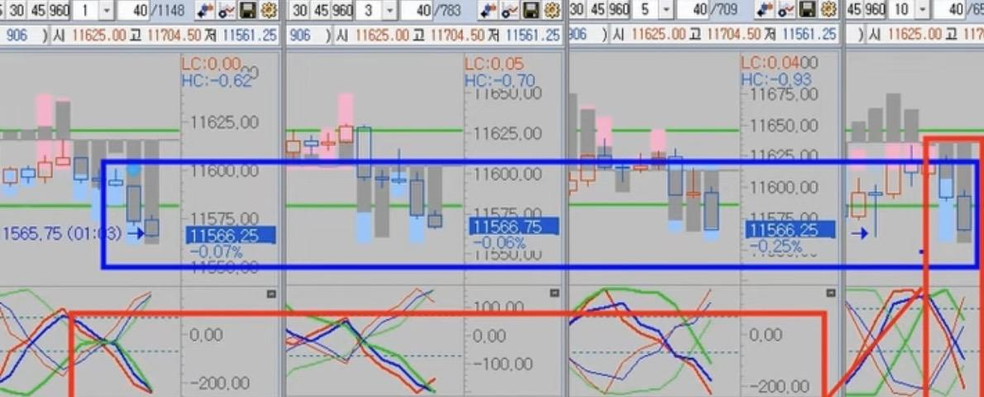
☑ (구)차트 참고

☑ MATRIX 구버전 차트의 기본 구성 |  |  |  |  |  |  |  |  |  |  | ☑ MATRIX 신버전 차트의 추가 구성
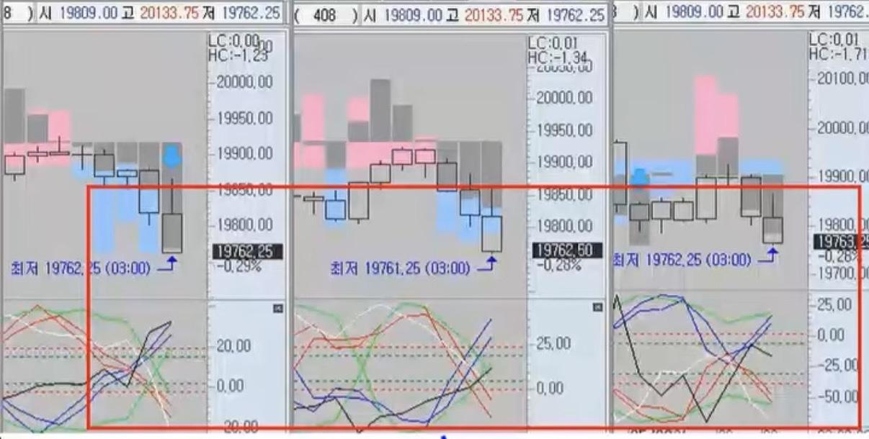
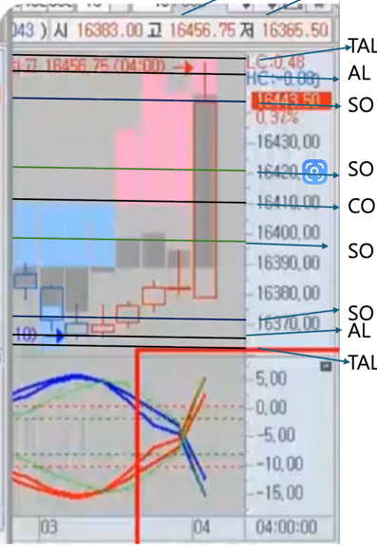
 |  |  |  |  |  |  |  |  |  |  | A14(막대그래프)의 용어 설정 |  | 예시 이미지) | 용어 및 개념
A14 (막대그래프) |  |  |  |  |  |  |  |  |  |  |  | < TAL < AL |  | [CO]
 |  |  |  |  |  |  |  |  |  |  |  |  |  | - 매도/매수를 나누는 기준선
 |  |  |  |  |  |  |  |  |  |  |  |  |  | - 시장의 중심축이며 구조의 제로 포인트
 |  |  |  |  |  |  |  |  |  |  |  | < SO |  | - 위치 : CO 위 > 매수 방향, CO 아래 > 매도 방향
 |  |  |  |  |  |  |  |  |  |  |  |  |  | [SO]
 |  |  |  |  |  |  |  |  |  |  |  |  |  | - CO와 AL 사이 위치
 |  |  |  |  |  |  |  |  |  |  |  | < CO |  | - 추세가 가고 있다는 초기 시동 단계
 |  |  |  |  |  |  |  |  |  |  |  |  |  | [AL(Agony)]
 |  |  |  |  |  |  |  |  |  |  |  |  |  | - 시장이 해당 방향으로 강하게 가고 있는 중
 |  |  |  |  |  |  |  |  |  |  |  | < SO |  | [TAL(Top Agony)]
 |  |  |  |  |  |  |  |  |  |  |  |  |  | - 방향성이 가장 강하게 끝까지 가는 지점
 |  |  |  |  |  |  |  |  |  |  |  |  |  | - 마지막 파동 OR 과도확정 구간에 해당
 |  |  |  |  |  |  |  |  |  |  |  | < AL < TAL

A10 (꺾은선그래프)
 |  |  |  |  |  |  |  |  |  |  | 매수 : CO(기준선) < SO < AL < TAL
 |  |  |  |  |  |  |  |  |  |  | 매도 : CO(기준선) < SO < AL < TAL

 |  |  |  |  |  |  |  |  |  |  | ‼️중요‼️CO, SO, AL, TAL은 보고 있으면 고정되어 있는 것 처럼 보이지만 실제로는 데이터들이 계산되면서 움직이는 것이라고 함

✔ A14(막대그래프, E1/E2/캔들) + A10(꺾은선그래프, 각도/에너지) = 결합 핵심

☑ A14(상단, 막대그래프)의 기본 구성 |  |  |  |  |  | ☑ A10(하단, 꺾은선그래프)의 기본 구성
- E1(Energy) : 방향별[매도(파랑) OR 매수(빨강)] 단기 에너지 |  |  |  |  |  | > 추세의 속도를 나타내는 유일한 실시간 지표
E1(매수_색상) : 333 64 95 242 172 198 |  |  |  |  |  | 즉, 선행적으로 추세의 속도, 가속도를 보여준다
E1(매도_색상) : 207 72 95 141 195 242 |  |  |  |  |  | - 매도 에너지(2줄) : 파랑, 노랑(보조) |  | > 2줄이 한 줄처럼 보이면 강력 즉, 폭발에너지
- E2(Energy 2) : 장기에너지(회색) |  |  |  |  |  | - 매수 에너지(2줄) : 빨강, 초록(보조)
E2(색상) : 150 2 63 159 161 160 |  |  |  |  |  | - 가이드 선 : 흰색, 검은색(일명, 흰검)
** 힘의 크기 : E1 < E2 ** |  |  |  |  |  | - A10의 핵심 4가지
- 진폭(고점 - 저점) |  |  |  |  |  | 1. 각도(Angle)
1. 시간 최저(매도), 최고(매수) 진폭 |  |  |  |  |  | 45도 = 최소 추세
2. 진폭 갱신 : ★최저(매도), ★최고(매수) |  |  |  |  |  | 60도 = 좋은 속도
- 화살표 : (매수 ↑, 매도 ↓) 에너지 방향 유지 |  |  |  |  |  | 70도 이상 = 거의 폭발적, 밀림 없음
- 다이아몬드 : (매수♦️, 매도💠) 에너지 절정(끝점) |  |  |  |  |  | 90도 = 최강 추세
- 캔들(가격본체) : 추세 강도, 구조 위치, 파동 해석의 핵심 요소 |  |  |  |  |  | 2. 교차(Cross)
> 위치(CO/SO/AL/TAL), 길이(바디/꼬리), 연속성(에너지 지속성), E2의 캔들 내 진입 여부 |  |  |  |  |  | - 매도/매도 라인이 교차하면 에너지 전환
 |  |  |  |  |  | - 흰검 교차 > 추세 거의 끝
☑ AR(Action Reaction) |  |  |  |  |  | 3. 상하 위치 관계
- Action = 추세작용, 실제로 움직이는 추세 에너지 구간 |  |  |  |  |  | - 수평 : 빨강 위 > 매수 우세, 파랑 위 > 매도 우세
- Reaction = 반작용/조정, 그 추세의 반작용, 눌림, 조정, 흔들림 구간 |  |  |  |  |  | (각도 뿐 아니라 위치도 중요)
> Trading의 핵심 : Action(추세작용) + 그 작용의 교집합(ISA) 구간 |  |  |  |  |  | 4. 보조선(노랑, 초록) : 추세 가이드 라인
 |  |  |  |  |  | - 메인 라인의 흐름을 미리 알 수 있는 참조 라인

☑ SA(Strong Action) |  |  |  |  |  | ☑ ISA(Intersection Strong Action), 작용 추세 |  |  |  | ☑ Fake ISA(가짜 ISA)
- SA의 발생 조건 : A10의 강한 각도(70도 이상) + A14의 E2 위치 + 캔들 안 교차 신호 |  |  |  |  |  | - ISA의 발생 조건 : 여러 분봉에서 SA가 2개 이상 동시에 발생할 때 |  |  |  | - 하위분봉에서 ISA처럼 보이지만 최상위 추세는 그대로인 경우
- E2가 캔들 안 진입 : 장기 에너지가 가격을 장악 |  |  |  |  |  | ex. 1.3.5분봉 SA = 5분봉 ISA |  |  |  | - AI 매매(알고리즘 트레이딩)이 개입할 때 자주 발생
- A10의 교차(Cross) : 시장 방향이 실제로 바뀌고 있음 |  |  |  |  |  | 5.10분봉 SA = 10분봉 ISA |  |  |  | - 경제발표 직후에 Fake ISA 자주 발생
- A10의 각도(45~90도) : 추세의 속도, 힘을 수치로 확인 |  |  |  |  |  | 10.30분봉 SA = 30분봉 ISA |  |  |  | > 하위 ISA 발생해도 최상위분봉 방향이 바꾸지 않으면 Fake !
* 45도 이상 > 최소 기준 |  |  |  |  |  | > ISA는 밀림이 거의 없고, 진입 즉시 수익이 날 가능성이 가장 높은 구간 |  |  |  | 단, 최상위분봉 캔들이 CO에 걸려있거나 새로 생성된 분봉 E2가 길게 나온 경우에는 추세 반전 유의
* 60도 이상 > 실제로 빠르게 움직이는 추세 |  |  |  |  |  | "소문 난 잔치에 먹을 것이 없다" 명심 할 것
* 70~90도 > "진짜 폭발 구간", 노이즈 없음 |  |  |  |  |  | • 여러 분봉이 "한 방향으로" 힘은 모은 상태 = 교집합
 |  |  |  |  |  | • 상위 분봉이 하위분봉을 뒷받침 > 노이즈 사라짐
☑ RSA(Reaction Strong Action), 반작용 추세
- RSA의 발생 조건 : 최상위분봉 캔들 CO에 걸려있고 새로 생성된 분봉(매도 OR 매수) E2가 길게 나왔을 때
1. E2 방향이 상위 추세와 반대로 생성되었을 때
2. 캔들 위치가 상위 추세와 정반대에 위치하고 있을 때
> 해당 분봉의 시간만큼 반대 방향으로 추세가 형성됨(갈 듯하면서 작용으로 가지 못함)
결국, RSA는 추세반전(Full Reversal) 되거나 CO 근처 재추세(Continuation from CO)
- 추세반전(Full Reversal)의 조건 : 최상위분봉 캔들이 CO을 넘어 반대로 갈 때 하위에서는 ISA 발생
- CO 위/아래 재추세(Continuation from CO)의 조건 : 최상위분봉 캔들이 CO에 걸려있고 하위에서 조정 후 원래 방향으로 재추세

☑ 분봉의 구성

하위분봉 |  |  |  |  | 상위분봉 |  |  | 최상위분봉
1분봉 | 3분봉 | 5분봉 | 10분봉 | 15분봉 | 30분봉 | 60분봉 | 120분봉 | 240분봉 | 480분봉 | 960분봉
BBIG으로 볼 때(상위분봉 > 하위분봉, 최상위분봉 > 상위분봉으로 보고 판단) ex. 240.480분봉을 30.60분봉이라고 본다!
 |  |  |  | 1분봉 | 3분봉 | 5분봉 | 10.15분봉 | 30분봉 | 60분봉 | 120분봉
하위 ISA 진입금지 |  |  |  |  | 상위/최상위 ISA 진입 가능
1.3분봉 A10 꺾이면 청산 |  | --------------------------------------------------------------> |  |  | 30분봉 ISA | ⇒ 120.240분봉 E1/E2도움 필수
 | 3.5분봉 A10 꺾이면 청산 |  | --------------------------------------------------------------> |  |  | 60분봉 ISA | ⇒ 240.480분봉 E1/E2 도움
 | 3.5분봉(OR 10분봉) A10 꺾이면 청산 > A10 흰검교차 및 진폭 갱신 시 청산 |  |  | --------------------------------------------------------------> |  |  | 120분봉 이상 ISA | ⇒ 캔들 위치(AL/TAL), 새로 생성된 분봉 E2 길게 나오면 하위 조정 후 바로 진입

정리) 10.15분봉 > 60.120분봉 도움 필수, 30분봉 > 120.240분봉 도움 필수, 60분봉 > 240.480분봉 도움 필수, 120분봉 > 480.960분봉 도움 필수 여기서 말하는 도움이란? 캔들 안 E2 들어가있고 A10 교차 후 각이 좋거나 교차 관성이 생겼을 때

☑ UD(Unbalance Domino)
: A10의 각도가 정렬되지 않고 뒤죽박죽, 정렬방식이 아니기 때문에 깨진 구조
즉, UD이면 반작용이 쉽게 날 수 있다!
⇔ A10이 순차적으로 커지며 동일한 방향으로 정렬이라면, 추세 지속
⇩ 동일한 방향으로 정렬이라 추세 지속 되는 A10

☑ DPUD(Deep UD)
> 최상위추세가 강하여 하위분봉 조정을 "흡수"하고 다시 최상위분봉의 방향으로 가는 구조
- DPUD가 성립될 수 있는 조건 : 최상위분봉의 캔들과 E2가 길게 생성되어 있고 A10이 교차 후 각도가 좋을 때(OR 교차 했을 때)

하위분봉(=조정) |  |  |  |  | 상위분봉 |  |  | 최상위분봉(=추세)
1분봉 | 3분봉 | 5분봉 | 10분봉 | 15분봉 | 30분봉 | 60분봉 | 120분봉 | 240분봉 | 480분봉 | 960분봉
 |  |  | 하위 조정 거의 없음 |  | <-------------------------------------------------------------- |  |  | 최상위분봉 추세가 강하게 잡혀 있을 때
 |  |  | 10.15분봉 캔들 CO까지 조정 |  | <---------------- | 새로 생성된 분봉 E2 > E1 바뀌었을 때 |  | 최상위분봉 캔들(AL / TAL) 위치
 |  |  | 10.15분봉 캔들 반대 AL까지 조정 |  | <---------------- | 새로 생성된 분봉 E1만 나왔을 때 |  | 최상위분봉 약하게 추세가 잡혀 있을 때

** DPUD로 진입 시 : 최상위분봉 캔들 위치, 새로 생성된 분봉(E1/E2), A10의 교차/각도 등에 따라 조정이 약할 수도 혹은 깊게 조정될 수도 있으니 지켜보는 것이 중요 **

☑ 용어
- 유미추 : 유럽장, 미국장 추세 동일(ex. 유럽장 매수 > 미국장 매수)
- 유미추반 : 유럽장, 미국장 추세 반전(ex. 유럽장 매수 > 미국장 매도)
> 추세반전의 기준은 반대로 진폭을 갱신하였을 때를 말한다.

☑ Trading Workflow

1단계 |  | 2단계 |  | 3단계 |  |  | 4단계

ISA 발생 (니 패를 먼저 보여봐!) |  | 최상위분봉을 본다. 1. 캔들의 위치 2. 새로 생성된 분봉 확인 3. A10의 현재 상태 |  | 추세 진입 > | 30분봉 이상 ISA 발생 시, 1분봉 살짝 조정 된 후 진입 |  | 욕심 부리지 말고 SOP에 맞춰 청산!

 |  |  |  | 반작용 진입 > | 10.15분봉 ISA 발생 시, 상위/최상위분봉 약할 때

App.
 | 🐢 Slow Rich Club Project Info. |  | [바로가기]

 | ✉️ Slow Rich app. 전용 이메일(❌가짜❌)
 | 👩🏻‍💻 재인(jaein@srd.app) / ✨ 유나(yuna@srd.app)
 | 🗝️ 초기비밀번호(1234)
 | App 내 비밀번호 변경 : Setting > 비밀번호 변경 > 현재 비밀번호(1234) > 새 비밀번호 설정(6자리 이상)

 | ❓ 비밀번호 재설정(개발자 환경)
 | 방법1 : Supabase 대시보드에서 직접 재설정 ⭐ 가장 빠름
 | supabase.com 접속 → Authentication → Users
 | 해당 사용자 클릭 → "Update user" → "Change password"
 | 새 비밀번호 입력 → 끝

 | 🌐GitHub | https://github.com/
 | GitHub username | (본인 username) : slow-rich-club's Org
 | Supabase 프로젝트명 | slow-rich-club's Project
 | Supabase DB Password | wodbgkwhdk92@ (재유하조아92@)
 | 🌐SQL(supabase) | supabase.com/dashboard
 | APISupabase Publishable key | sb_publishable_W10L7wIs9xxRMJ1jObzPUg_YZLeHdBm
 | 🌐Vercel | https://vercel.com/slow-rich-clubs-projects

 | ✅ 구글스프레드 시트 URL
 | - 모의RAW | https://docs.google.com/spreadsheets/d/e/2PACX-1vRhxu7i_NjWjMcuG5DyIrel0Jqjkul2Gwq-nw5-dyBphckONLPPcI5nQLu76d9LJJmxcoDwW8CmTUhb/pub?gid=0&single=true&output=csv
 | - 경제발표 | https://docs.google.com/spreadsheets/d/e/2PACX-1vRhxu7i_NjWjMcuG5DyIrel0Jqjkul2Gwq-nw5-dyBphckONLPPcI5nQLu76d9LJJmxcoDwW8CmTUhb/pub?gid=800816887&single=true&output=csv
 | - 진폭 | https://docs.google.com/spreadsheets/d/e/2PACX-1vRhxu7i_NjWjMcuG5DyIrel0Jqjkul2Gwq-nw5-dyBphckONLPPcI5nQLu76d9LJJmxcoDwW8CmTUhb/pub?gid=2085281199&single=true&output=csv
 | - 캐시플로우(Finance) | https://docs.google.com/spreadsheets/d/e/2PACX-1vRhxu7i_NjWjMcuG5DyIrel0Jqjkul2Gwq-nw5-dyBphckONLPPcI5nQLu76d9LJJmxcoDwW8CmTUhb/pub?gid=279573116&single=true&output=csv

 | 공공데이터포털 인증키 | 5bdd9b48b26d42a7ab3163faa2ee1c39f0bf43af8a6ed1368031d0d7846d0615

 | 📱Slow Rich App. 기획안

 | Dashbord(=Home 화면) |  | 86%
 | 🚨순서 : 공휴일 > (생일) > 일정 > to do > 경제발표(중요 > 일반)
 | 💡환율, 진폭, 거래내역(현. 모의거래), 경제발표, D-DAY, 주간 일정 및 할일, 파이낸스
TRUE | 환율 : 미국 환율 표시 가능 여부
TRUE | 진폭 : 캘린더에 기재된 전일 진폭 표시
TRUE | 모의거래 : 해당 주간의 거래 횟수, 수익율, 승률 % > 추후 실전거래로 변경 필요
TRUE | 경제발표 내용은 중요도 순으로 텍스트로 나와야 함! 없는 날에는 "오늘 예정된 주요 경제지표 없음" 으로 표시
TRUE | D-day : 캘린더와 연결 후 추후 최대 2개까지 표시(ex. 여행, 실전 시작일, 모의 시작일 등등)
TRUE | WEEK(캘린더) : 주간일정 및 할일 표시
FALSE | 파이낸스 : 실전계좌의 잔액 표시(추후 추가 예정)

 | 캘린더(Calendar) |  | 73%
 | 🚨순서 : 공휴일 > (생일/월세) > 일정 > to do > 경제발표(중요 > 일반) |  |  | Front (기본) : 프리텐다드
 | 🗂️ Base Font (프리텐다드), 손글씨(이지은체) |  |  | 밑에 표식 및 UI 수정 필요
TRUE | 대한민국 공휴일 추가 |  |  | 경제발표(금리/비농업), 실업수당
TRUE | 매년 05/07 유나 생일 & 10/06 재인 생일 추가 > 고정 |  |  | [신규실업수당 / 민간 비농업 취업자수 / 비농업 취업자수 / 기준금리 결정]
TRUE | 일정(시간) : 시작시간(필수), 시작시간/종료일/종료시간(선택) |  |  | > 중요 지표 표시 방식 : 🔴 빨간색 텍스트 / 🚨 이모지 자동 추가
TRUE | 일정(카테고리) : 업무👩🏻‍💻, 여행🚗, 개인👩🏻, 중요🚨, 기타🍀 > FIXED
TRUE | 일정(선택) : 함께하는 사람(재인 작성 시 유나 체크 가능 / 유나 작성 시 재인 체크 가능)
TRUE | 일정(고정) : 매월 4일 월세 납부일 추가(~2028.03.04까지)
FALSE | 일정(ETC) |  |  | 해외선물 휴장일 가지고 올 수 있는 방법
TRUE | 할일(To do) : 할 일 내용만 기재 > 대시보드 입력 불가 ❌, ONLY CHECK만 가능⭕ |  |  | 스프레드시트 진폭 기재 > 캘린더 표시 가능 여부
TRUE | UI 정렬 : 공휴일 빨간색, 일자 가운데 정렬, 일정 위에서부터 처리 |  |  | 일정 종료 날짜 및 시간은 선택사항으로 가능
FALSE | UI 상세카드 : 경제발표(중요/나라 표시) |  |  | 카테고리 : 업무, 약속, 개인, 기타 > 여행 등 추가 완료
FALSE |  |  |  | To do list 처럼 간단하게 해야하는 것들 표시할 수 있게 추가 | - 해외선물 모의내역 진입/청산일시/종목코드/수량/진입구분/진입가격/청산가격/청산손익/수수료/순손익
 |  |  |  |  | 내용 추가하고 싶어 그래서 거래 몇번을 했고 분석 될 수 있는 그런 걸 만들고 싶어!
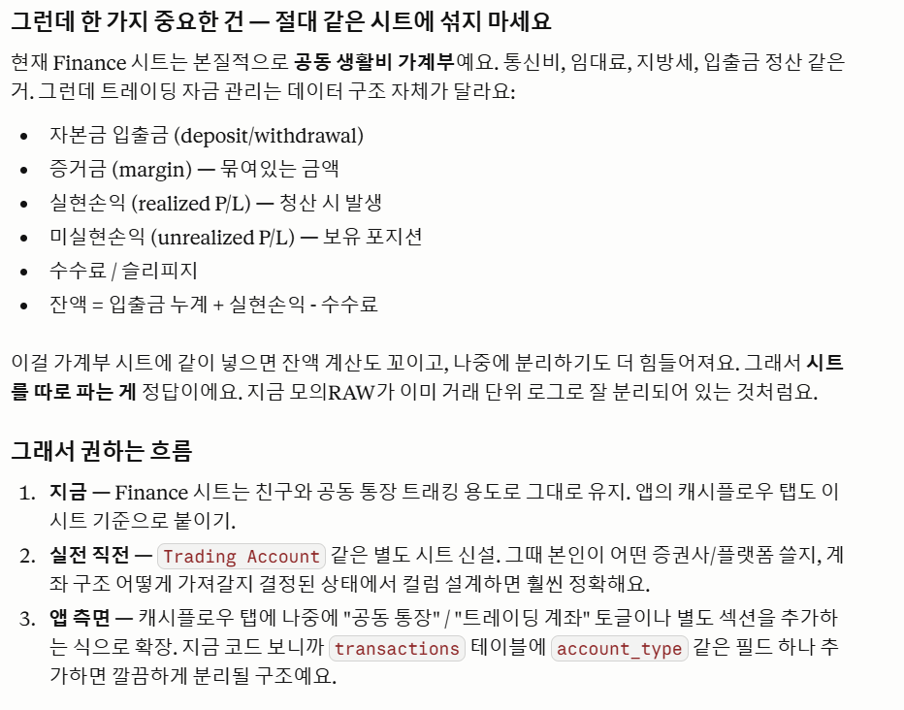
 | 3. Cashflow (재유하 통장 > 스프레드시트)

 | 4. 해외선물 모의 청산내역 추가 |  | 0%
FALSE
FALSE
FALSE

 | 5. Settings (설정) |  | 100%
TRUE | Profile & Account : 닉네임, 이메일, 비밀번호, 로그아웃
TRUE | Info : 앱이름, 버전, 시작일, 함께한 지, 함께한 사람

 | 클라이언트 ID | 131203828530-v9610cm7b6tma0ku0ttktarvhfuf7k9v.apps.googleusercontent.com
 | 클라이언트 보안 비밀번호 | 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

개발
📢 필수 프로그램
VS Code | https://code.visualstudio.com/
Python(3.10.x, 32bit) | https://www.python.org/downloads/windows/
영웅문 Global(키움) | https://www.kiwoom.com/h/customer/download/VChannelHts4View?dummyVal=0
키움증권 Open API+ | https://www.kiwoom.com/h/customer/download/VOpenApiInfoView
하나 1QHTS | https://www.hanaw.com/main/customer/customer/CS_050100_M.cmd
피시애니 | https://www.pcanypro.net/login2/login.html

개발 프로그램 설치 시 참고사항

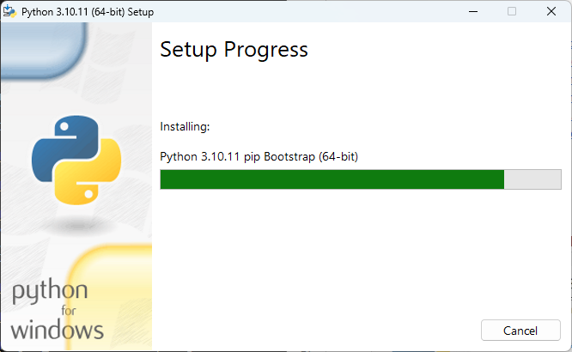
1. Python 설치
- (설치 필수) ver.3.10.xx → 32bit
- (프로그램 설치 시) ~py.exe & to PATH 체크

2. VS Code 설치 후 체크사항
[CMD]
python --version | > | Python 3.10.11
python -c "import struct; print(struct.calcsize('P') * 8)" |  |  | > 32

3. (결과값 동일하다면) VS code 접속
- Extensions(네모 4개) > Python Install (Microsoft가 만든 걸로 다운로드)

